Sheet1
Günler | Bireysel Çalışma (Dakika) | Kitap (Sayfa) | Bulmaca (Dakika) | Belgesel (Adet) | Film (Adet) | Sayısal Verim Değeri | Verimli Mi? | Spora gittin mi? | Dinç kalktın mı? | Kahve içtin mi? | Okula gittin mi?
2025-05-01 | 165 | 0 | 0 | 0 | 0 | 1.65 | Ortalama | Evet | Evet | Hayır | Hayır
2025-05-02 | 15 | 0 | 0 | 0 | 0 | 0.15 | Verimsiz | Hayır | Hayır | Hayır | Evet
2025-05-03 | 240 | 0 | 0 | 0 | 0 | 2.4 | Ortalama | Hayır | Evet | Evet | Hayır
2025-05-04 | 180 | 20 | 0 | 0 | 0 | 2 | Ortalama | Hayır | Evet | Hayır | Hayır
2025-05-05 | 270 | 10 | 10 | 0 | 0 | 2.9 | Verimli | Evet | Evet | Evet | Hayır
2025-05-06 | 40 | 0 | 0 | 0 | 0 | 0.4 | Verimsiz | Hayır | Evet | Evet | Evet
2025-05-07 | 0 | 0 | 0 | 0 | 0 | 0 | Verimsiz | Hayır | Evet | Hayır | Evet
2025-05-08 | 80 | 0 | 15 | 0 | 0 | 0.95 | Verimsiz | Evet | Evet | Evet | Hayır
2025-05-09 | 0 | 0 | 0 | 0 | 0 | 0 | Verimsiz | Hayır | Evet | Hayır | Evet
2025-05-10 | 55 | 0 | 0 | 0 | 0 | 0.55 | Verimsiz | Evet | Evet | Hayır | Hayır
2025-05-11 | 115 | 0 | 0 | 0 | 0 | 1.15 | Verimsiz | Hayır | Evet | Evet | Hayır
2025-05-12 | 50 | 20 | 0 | 0 | 1 | 1.2 | Verimsiz | Evet | Hayır | Hayır | Hayır
2025-05-13 | 70 | 0 | 0 | 1 | 0 | 1.2 | Verimsiz | Hayır | Evet | Hayır | Hayır
2025-05-14 | 0 | 20 | 0 | 1 | 1 | 1.2 | Verimsiz | Evet | Hayır | Hayır | Hayır
2025-05-15 | 70 | 10 | 0 | 0 | 1 | 1.3 | Verimsiz | Hayır | Evet | Evet | Hayır
2025-05-16 | 35 | 0 | 0 | 1 | 1 | 1.35 | Verimsiz | Hayır | Hayır | Hayır | Hayır
2025-05-17 | 80 | 0 | 0 | 1 | 0 | 1.3 | Verimsiz | Hayır | Evet | Evet | Hayır
2025-05-18 | 60 | 20 | 0 | 1 | 0 | 1.3 | Verimsiz | Hayır | Hayır | Hayır | Hayır
2025-05-19 | 120 | 0 | 0 | 0 | 0 | 1.2 | Verimsiz | Hayır | Hayır | Hayır | Hayır
2025-05-20 | 0 | 0 | 0 | 0 | 0 | 0 | Verimsiz | Hayır | Hayır | Hayır | Evet
2025-05-21 | 0 | 0 | 0 | 0 | 0 | 0 | Verimsiz | Evet | Evet | Hayır | Evet
2025-05-22 | 205 | 0 | 0 | 1 | 0 | 2.55 | Verimli | Evet | Evet | Hayır | Hayır
2025-05-23 | 170 | 0 | 0 | 0 | 0 | 1.7 | Ortalama | Hayır | Evet | Hayır | Hayır
2025-05-24 | 80 | 0 | 0 | 1 | 0 | 1.3 | Verimsiz | Hayır | Hayır | Hayır | Hayır
2025-05-25 | 60 | 0 | 0 | 0 | 0 | 0.6 | Verimsiz | Evet | Evet | Hayır | Hayır
2025-05-26 | 100 | 0 | 0 | 0 | 0 | 1 | Verimsiz | Evet | Evet | Hayır | Hayır
2025-05-27 | 0 | 0 | 0 | 0 | 0 | 0 | Verimsiz | Hayır | Hayır | Hayır | Evet
2025-05-28 | 85 | 0 | 0 | 0 | 0 | 0.85 | Verimsiz | Evet | Evet | Hayır | Hayır
2025-05-29 | 50 | 0 | 0 | 0 | 1 | 1 | Verimsiz | Hayır | Hayır | Hayır | Hayır
2025-05-30 | 0 | 0 | 0 | 0 | 0 | 0 | Verimsiz | Hayır | Evet | Hayır | Evet
Toplam | 39.91666667 | 100 | 0.4166666667 | 7 | 5 | 1.04 | Verimsiz
Bu Ay | Saat Çalışıldı | Sayfa Kitap | Saat Bulmaca | Belgesel İzlendi | Film İzlendi | Ortalama Verim | Bir Ay
 |  | Okundu | Çözüldü

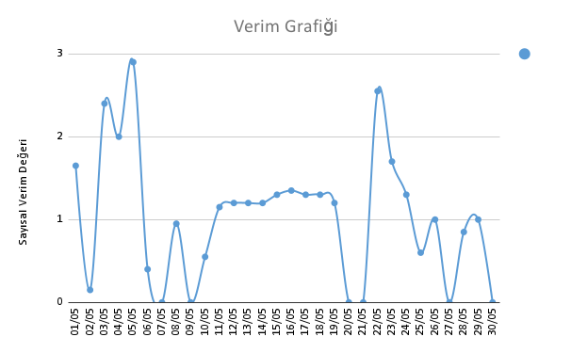
Verimli Bir Ay İçin Her Gün | 120 Dakika Sektörel Çalışılmalı | 20 Sayfa Kitap Okunmalı | 1 Saat Bulmaca Çözülmeli | (İki Günde Bir) 1 Adet Belgesel İzlenmeli | (İki Günde Bir) 1 Adet Film İzlenmeli | Çok Verimli > 4 Verimli > 2.5 1.5 < Ortalama < 2.5 Verimsiz < 1.5

